Hoja4
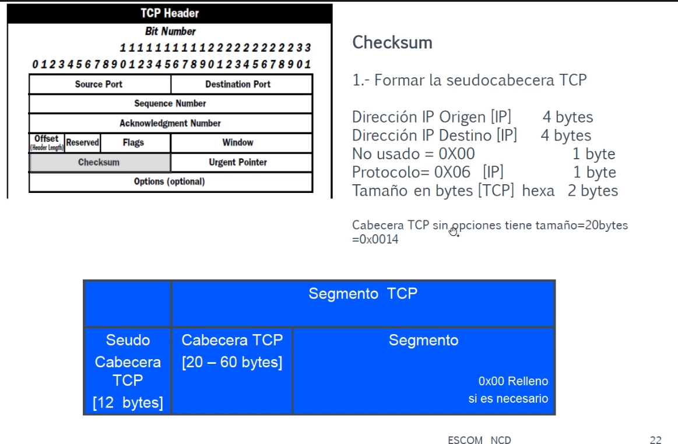
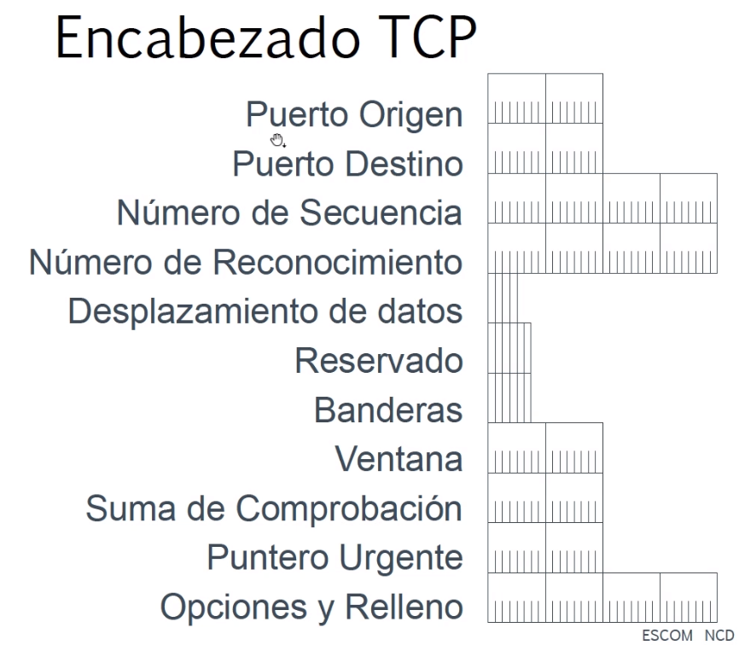
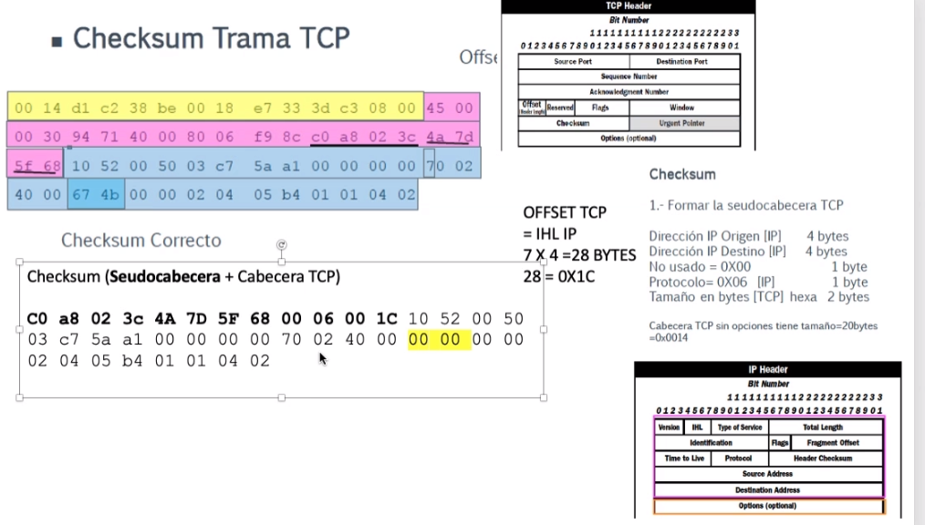
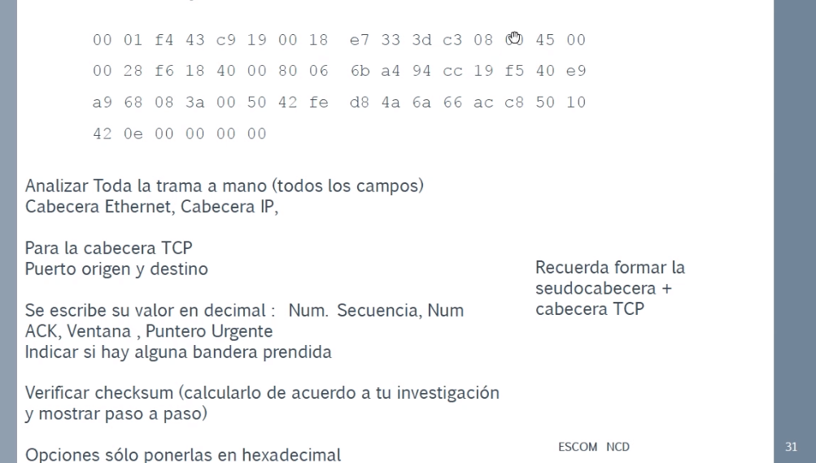
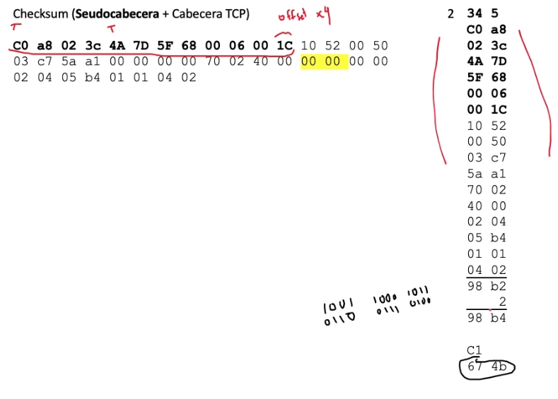
Cabecera TCP
T[14+IHL] |  |  |  |  |  |  |  |  | Puerto Origen | (T[14+IHL]<<8|T[14+IHL+1])
T[14+IHL + 1]
T[14+IHL + 2] |  |  |  |  |  |  |  |  | Puerto Destino | (T[14+IHL+2]<<8|T[14+IHL+3]) |  |  | U=consulta de puntero urgente
T[14+IHL + 3] |  |  |  |  |  |  |  |  |  |  |  |  | A=Consulta del acuse ACK
T[14+IHL + 4] |  |  |  |  |  |  |  |  | Numero de secuencia | (T[14+IHL+4]<<32|T[14+IHL+5]<<16| T[14+IHL+6]<<8|T[14+IHL+7]) |  |  | P=Push
T[14+IHL + 5] |  |  |  |  |  |  |  |  |  |  |  |  | R=Reset
T[14+IHL + 6] |  |  |  |  |  |  |  |  |  |  |  |  | S=Sincronizacion
T[14+IHL + 7] |  |  |  |  |  |  |  |  |  |  |  |  | F=Finalizar Conexion
T[14+IHL + 8] |  |  |  |  |  |  |  |  | Numero de reconocimiento | (T[14+IHL+8]<<32|T[14+IHL+9]<<16| T[14+IHL+10]<<8|T[14+IHL+11])
T[14+IHL + 9]
T[14+IHL + 10]
T[14+IHL + 11]
T[14+IHL + 12] |  |  |  |  |  |  |  |  | HL = ((T[14+IHL+12]>>4)&15)*4 |  | 4 bits en 0 | HL valor minimo de 5
T[14+IHL + 13] | 0 | 0 | U | A | P | R | S | F | Bandera
T[14+IHL + 14] |  |  |  |  |  |  |  |  | Ventana | (T[14+IHL+14]<<8|T[14+IHL+15])
T[14+IHL + 15]
T[14+IHL + 16] |  |  |  |  |  |  |  |  | Checksum | (T[14+IHL+16]<<8|T[14+IHL+17])
T[14+IHL + 17]
T[14+IHL + 18] |  |  |  |  |  |  |  |  | Puntero Urgente | (T[14+IHL+18]<<8|T[14+IHL+19])
T[14+IHL + 19]
T[14+IHL + 20] |  |  |  |  |  |  |  |  | Opciones | Si hay opciones
T[14+IHL + 21]
T[14+IHL + 22]
.
. |  |  |  |  |  |  |  |  |  | Inicia en T[14+IHL+20]
.
. |  |  |  |  |  |  |  |  |  | Termina en T[14+IHL+20+HL-1]
T[14+IHL+59]

PUNTERO URGENTE : Indica la ubicación de los datos urgentes en el segmento

Hoja2
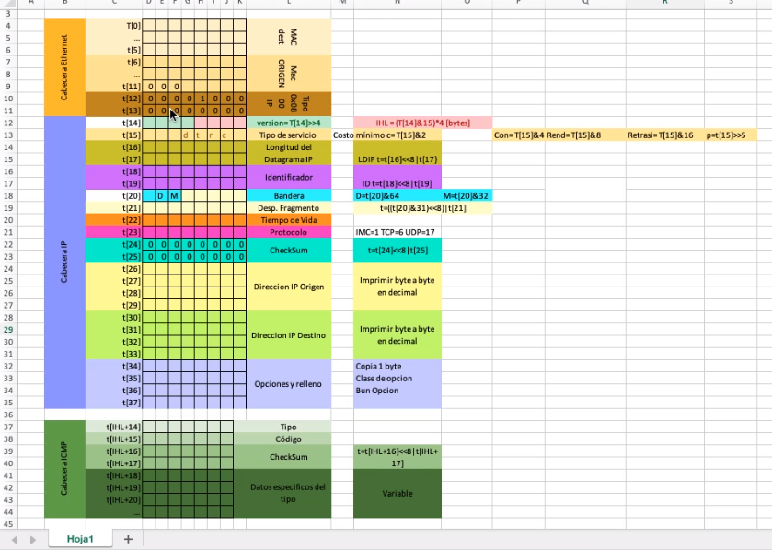
Cabecera Ethernet | T[0] |  |  |  |  |  |  |  |  | MAC dest |  | Inicio cabecera Ethernet t[0]
 | …
 | t[5]
 | t[6] |  |  |  |  |  |  |  |  | Mac ORIGEN
 | …
 | t[11] | 0 | 0 | 0
 | t[12] | 0 | 0 | 0 | 0 | 1 | 0 | 0 | 0 | Tipo 0x0800 IP
 | t[13] | 0 | 0 | 0 | 0 | 0 | 0 | 0 | 0 |  |  | Fin cabecera Ethernet t[13]
Cabecera IP | t[14] | 1 | 1 | 0 | 0 | 0 | 1 | 0 | 1 | Versión T[14]>>4; | IHL=(T[14]&15)*4 [bytes] | Inicio cabecera IP = t[14] |  | Costo mínimo | c= T[15]&2
 | t[15] | p | r | e | D | T | R | C | x | Tipo de Servicio |  | Tipo de servicio |  | Fiabilidad max | r=T[15]&4
 | t[16] | 1 | 1 | 1 | 1 | 1 | 1 | 1 | 1 | Tamaño total | TamTotal= t[16 ]<<8 | T[17] (bytes) |  |  | Max Rendimi | t=T[15]&8
 | t[17] | 1 | 1 | 1 | 1 | 1 | 1 | 1 | 1 |  |  |  |  | Retardo Min | d=T[15]&16
 | t[18] |  |  |  |  |  |  |  |  | identificador | Id= = t[18 ]<<8 | T[19]
 | t[19]
 | t[20] | x | D | M | 0 | 0 | 0 | 0 | 0 | BANDERAS | Banderas | TAMAÑO TRAMAS ETHERNET | 1520 BYTES |  | 1520/8=190= 10111110
 | t[21] | 1 | 0 | 1 | 1 | 1 | 1 | 1 | 0 | DESPLAZAMIENTO | Desplazamiento
 | t[22] |  |  |  |  |  |  |  |  | Tiempo de Vida | Tvida=T[22] |  | T1 | T2 | T3 | T4
 | t[23] | 0 | 1 | 1 | 1 | 0 | 0 | 1 | 1 | Protocolo | Switch(T[23]){case 1, case2, … , case115} | T
 | t[24] | 0 | 0 | 0 | 0 | 0 | 0 | 0 |  | Checksum | printf("0x%.2x,0x%.2x", T[24],T[25]) | M | 1 | 1 | 1 | 0
 | t[25] | 0 | 0 | 0 | 0 | 0 | 0 | 0 |  |  |  | D | 0 | 0 | 0 | 0
 | t[26] |  |  |  |  |  |  |  |  | Direccion IP Origen | Imprimiendo valores desde T[26] a T[29] printf("%d.%d.%d.%d", T[26], T[27], T[28],T[29]
 | t[27]
 | t[28]
 | t[29] |  |  |  |  |  |  |  |  |  |  |  |  |  | 380= 101111100
 | t[30] |  |  |  |  |  |  |  |  | Direccion IP Destino | Imprimiendo valores: T[30] a T[33] printf("%d.%d.%d.%d", T[30], T[31], T[32], T[33]) |  | Sentencia SWITCH
 | t[31] |  |  |  |  |  |  |  |  |  |  |  |  | case 1 | printf("IGMP")
 | t[32] |  |  |  |  |  |  |  |  |  |  |  |  | case 2 | printf("IGMP")
 | t[33] |  |  |  |  |  |  |  |  |  |  |  |  | case 6 | printf("TCP")
 | t[34] |  |  |  |  |  |  |  |  | Opciones y Relleno |  | Fin de la cabecera IP = t[14+IHL-1] |  | case 9 | printf("IGRP")
 | t[35] |  |  |  |  |  |  |  |  |  |  |  |  | case 17 | printf("UDP")
 | t[36] |  |  |  |  |  |  |  |  |  |  |  |  | case 47 | printf("GRE")
 | t[37] |  |  |  |  |  |  |  |  |  |  |  |  | case 50 | printf("ESP")
 |  |  |  |  |  |  |  |  |  |  |  |  |  | case 51 | printf("AH")
 |  |  |  |  |  |  |  |  |  |  |  |  |  | case 57 | printf("SKIP")
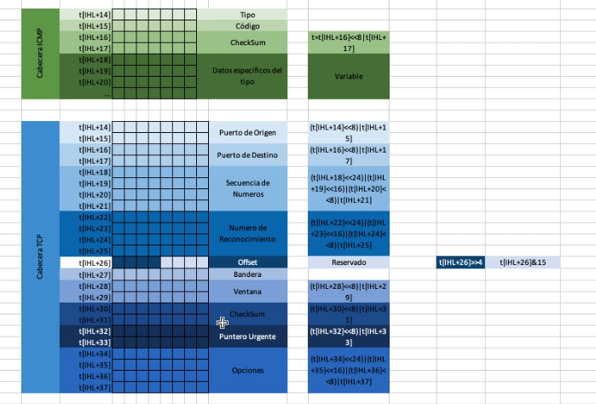
 |  |  |  |  |  |  |  |  |  |  |  |  |  | case 88 | printf("EIGRP")
 |  |  |  |  |  |  |  |  |  |  |  |  |  | case 89 | printf("OSPF")
 |  |  |  |  |  |  |  |  |  |  |  |  |  | case 115 | printf("L2TP")

 |  |  |  |  |  |  |  |  |  |  |  |  | Desplazamiento
 |  |  |  |  |  |  |  |  |  |  |  |  |  | T[20]<<3 | Quitando los bits de XDM
Cabecera ICMP | T[IHL+14] |  |  |  |  |  |  |  |  | Tipo |  |  |  | T[20]>>3 | Colocando 0 en las posiciones
 | T[IHL+15] |  |  |  |  |  |  |  |  | Código |  |  |  | T[20]<<8 | T[21] | Realizando suma con siguiente byte
 | T[IHL+16] |  |  |  |  |  |  |  |  | Checksum | t=t[IHL+16]<<8 | t[IHL+17]
 | T[IHL+17]
 | T[IHL+18] |  |  |  |  |  |  |  |  | Datos especídifcos del tipo | Variable
 | T[IHL+19] |  |  |  |  |  |  |  |  |  |  |  | Banderas
 | T[IHL+20] |  |  |  |  |  |  |  |  |  |  |  |  | x= | (T[20]>>5)&4
 | … |  |  |  |  |  |  |  |  |  |  |  |  | D= | (T[20]>>5)&2
 |  |  |  |  |  |  |  |  |  |  |  |  |  | M= | (T[20]>>5)&1
CABECERA ICMP ECO (SOLICITUD O RESPUESTA)
Cabecera ICMP | T[14+IHL] |  |  |  |  |  |  |  |  | Tipo 0=resp 8= solicitud
 | T[14+IHL+1] |  |  |  |  |  |  |  |  | Código = 0
 | T[14+IHL+2] |  |  |  |  |  |  |  |  | Checksum | if(t[14+IHL]==8 && t[14+IHL+1]==0) {"Solicitud ECO"} |  | ICMP
 | T[14+IHL+3]
 | T[14+IHL+4] |  |  |  |  |  |  |  |  | Identificador | if(t[14+IHL]==0 && t[14+IHL+1]==0) { Respuesta ECO} |  | TIPO ICMP | Descripción
 | T[14+IHL+5] |  |  |  |  |  |  |  |  |  |  |  | 0 | Respuesta de ECO
 | T[14+IHL+6] |  |  |  |  |  |  |  |  | Num. Secuencia |  |  | 3 | Destino inalcanzable
 | T[14+IHL+7] |  |  |  |  |  |  |  |  |  |  |  | 4 | Flujo de origen
 | T[14+IHL+8] |  |  |  |  |  |  |  |  | Datos |  |  | 5 | Redirección
 | … |  |  |  |  |  |  |  |  |  |  |  | 8 | Solicitud de ECO
 | T[14+IHL+39] |  |  |  |  |  |  |  |  |  |  |  | 9 | Anuncio de enrutador
 |  |  |  |  |  |  |  |  |  |  |  |  | 10 | Solicitud de enrutador
 |  |  |  |  |  |  |  |  |  |  |  |  | 11 | Tiempo de espera
 |  |  |  |  |  |  |  |  |  |  |  |  | 12 | Problema de parametros

 |  |  |  |  |  |  |  |  |  |  |  |  | TIPO ICMP | Descripción
 |  |  |  |  |  |  |  |  |  |  |  |  | 0 | No se puede llegar a la red
 |  |  |  |  |  |  |  |  |  |  |  |  | 1 | No se puede llegar al host o aplicación de destino
 |  |  |  |  |  |  |  |  |  |  |  |  | 2 | El destino no dispone del protocolo solicitado
 |  |  |  |  |  |  |  |  |  |  |  |  | 3 | No se puede llegar al puerto destino o la aplicación destino no está libre
 |  |  |  |  |  |  |  |  |  |  |  |  | 4 | Se necesita aplicar fragmentación, pero el flag correspondiente indica lo contrario
 |  |  |  |  |  |  |  |  |  |  |  |  | 5 | La ruta de origen no es correcta
 |  |  |  |  |  |  |  |  |  |  |  |  | 6 | No se conoce la red destino
 |  |  |  |  |  |  |  |  |  |  |  |  | 7 | No se conoce el host destino
 |  |  |  |  |  |  |  |  |  |  |  |  | 8 | El host origen está aislado

Cabecera TCP | T[14+IHL] |  |  |  |  |  |  |  |  | Puerto Origen | (T[14+IHL]<<8|T[14+IHL+1]) |  | U=consulta de puntero urgente
 | T[14+IHL + 1] |  |  |  |  |  |  |  |  |  |  |  | A=Consulta del acuse ACK
 | T[14+IHL + 2] |  |  |  |  |  |  |  |  | Puerto Destino | (T[14+IHL+2]<<8|T[14+IHL+3]) |  | P=Push
 | T[14+IHL + 3] |  |  |  |  |  |  |  |  |  |  |  | R=Reset
 | T[14+IHL + 4] |  |  |  |  |  |  |  |  | Numero de secuencia | (T[14+IHL+4]<<32|T[14+IHL+5]<<16| T[14+IHL+6]<<8|T[14+IHL+7]) |  | S=Sincronizacion
 | T[14+IHL + 5] |  |  |  |  |  |  |  |  |  |  |  | F=Finalizar Conexion
 | T[14+IHL + 6]
 | T[14+IHL + 7]
 | T[14+IHL + 8] |  |  |  |  |  |  |  |  | Numero de reconocimiento | (T[14+IHL+8]<<32|T[14+IHL+9]<<16| T[14+IHL+10]<<8|T[14+IHL+11])
 | T[14+IHL + 9]
 | T[14+IHL + 10]
 | T[14+IHL + 11]
 | T[14+IHL + 12] |  |  |  |  |  |  |  |  | HL = ((T[14+IHL+12]>>4)&15)*4 | 4 bits en 0 | HL valor minimo de 5
 | T[14+IHL + 13] | 0 | 0 | U | A | P | R | S | F | Bandera
 | T[14+IHL + 14] |  |  |  |  |  |  |  |  | Ventana | (T[14+IHL+14]<<8|T[14+IHL+15])
 | T[14+IHL + 15]
 | T[14+IHL + 16] |  |  |  |  |  |  |  |  | Checksum | (T[14+IHL+16]<<8|T[14+IHL+17])
 | T[14+IHL + 17]
 | T[14+IHL + 18] |  |  |  |  |  |  |  |  | Puntero Urgente | (T[14+IHL+18]<<8|T[14+IHL+19])
 | T[14+IHL + 19]
 | T[14+IHL + 20] |  |  |  |  |  |  |  |  | Opciones | Si hay opciones
 | T[14+IHL + 21]
 | T[14+IHL + 22]
 | .
 | . |  |  |  |  |  |  |  |  |  | Inicia en T[14+IHL+20]
 | .
 | . |  |  |  |  |  |  |  |  |  | Termina en T[14+IHL+HL-1]
 | T[14+IHL+59]

Cabecera UDP | T[IHL+14] |  |  |  |  |  |  |  |  | Puerto Origen | (T[IHL+14]<<8)|T[IHL+15])
 | T[IHL+15]
 | T[IHL+16] |  |  |  |  |  |  |  |  | Puerto Destino | (T[IHL+16]<<8)|T[IHL+17])
 | T[IHL+17]
 | T[IHL+18] |  |  |  |  |  |  |  |  | Longitud | (T[IHL+18]<<8)|T[IHL+19])
 | T[IHL+19]
 | T[IHL+20] |  |  |  |  |  |  |  |  | CheckSum | (T[IHL+20]<<8)|T[IHL+21])
 | T[IHL+21]

 |  |  |  |  |  |  |  |  |  |  |  |  | CAPA DE TRANSPORTE
 |  |  |  |  |  |  |  |  |  |  |  |  | Aplicación | Aplicación
 |  |  |  |  |  |  |  |  |  |  |  |  | Presentación
 |  |  |  |  |  |  |  |  |  |  |  |  | Sesión
 |  |  |  |  |  |  |  |  |  |  |  |  | Transporte | Transporte
 |  |  |  |  |  |  |  |  |  |  |  |  | Red | Internet
 |  |  |  |  |  |  |  |  |  |  |  |  | Enlade de Dados | Acceso a la Red
 |  |  |  |  |  |  |  |  |  |  |  |  | Física

